General Information
Expert Check
UPDATE | 2017-10-23 20:33:33 | STORY | Fy | Fyt | 梁版 fc' | 柱牆 fc' | SDL | LL | SpanX | SpanY | 操作流程
PROJECT |  | PR | 4200 | 4200 | 280 | 280 | 0.1 | 0.5 | 8 | 8 | 1 | 貼上 RCAD 配筋表格
SUBJECT |  | R2F | 4200 | 4200 | 280 | 280 | 0.1 | 0.5 | 8 | 8 | 2 | 輸入左側部分專案資料
 |  | RMF | 4200 | 4200 | 280 | 280 | 0.1 | 0.5 | 8 | 8 | 3 | 按下 Expert Check
 |  | RF | 4200 | 4200 | 280 | 280 | 0.1 | 0.5 | 8 | 8 | 4 | 可於 Rule 查閱錯誤資訊
 |  | 4F | 4200 | 4200 | 280 | 280 | 0.1 | 0.5 | 8 | 8
 |  | 3F | 4200 | 4200 | 280 | 280 | 0.1 | 0.5 | 8 | 8 | 注意事項
 |  | 2F | 4200 | 4200 | 280 | 280 | 0.1 | 0.5 | 8 | 8 | 1 | 樓層由高到低按照順序排列
 |  | 1MF | 4200 | 4200 | 280 | 280 | 0.1 | 0.5 | 8 | 8 | 2 | 一定要有 1F 與 RF，以判斷非耐震層與頂樓區
 |  | 1F | 4200 | 4200 | 280 | 280 | 0.1 | 0.5 | 8 | 8
 |  | B1 | 4200 | 4200 | 280 | 280 | 0.1 | 0.5 | 8 | 8
 |  | B2 | 4200 | 4200 | 280 | 280 | 0.1 | 0.5 | 8 | 8
 |  | B3 | 4200 | 4200 | 280 | 280 | 0.1 | 0.5 | 8 | 8
 |  | FB | 4200 | 4200 | 280 | 280 | 0.1 | 0.5 | 8 | 8

版本資訊
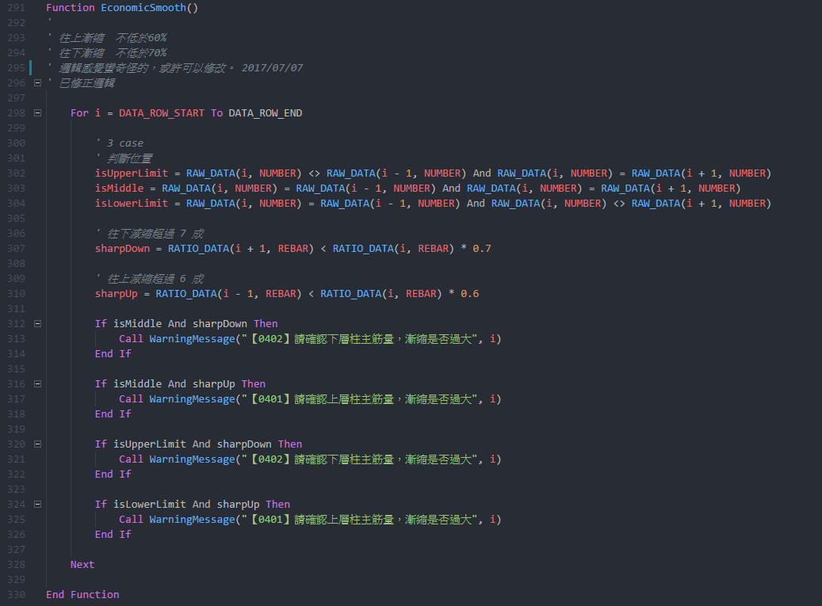
Project | RC Scan
Current version | 1.23
Latest version | 1.22

Update: The update addresses these issues

Welcome to the version 1.23 release of RC Scan. There are a number of significant updates in this version that we hope you will like, some of the key highlights include:

．修正高樓區樓層錯誤問題

The release notes are arranged in the following sections related to RC Scan focus areas. Here are some further updates:

．耐震部分不必檢討地下層

version 1.22 release:

．Mac 版本容易出現無法預期的錯誤，不推薦在 Mac 執行

version 1.21 release:

．自動檢查更新版本與 Mac 相容
．優化效能，刪除不需要的名稱與連線

version 1.19 release:

．為避免使用到未修正的錯誤檔案，導致錯誤的結果，從此版本後新增自動檢查版本功能
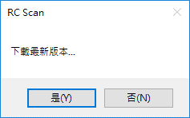

．修正柱繫筋 X Y 向相反
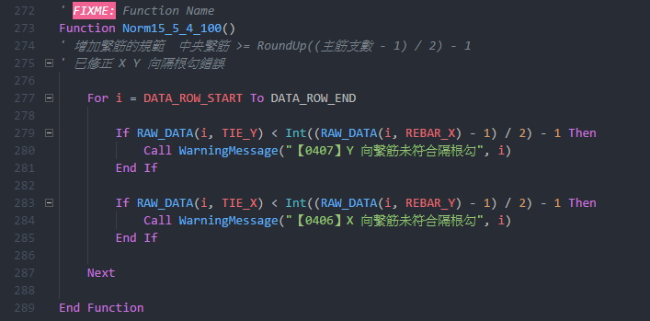

．修正柱橫向鋼筋規範
．X Y 雙向分開檢討

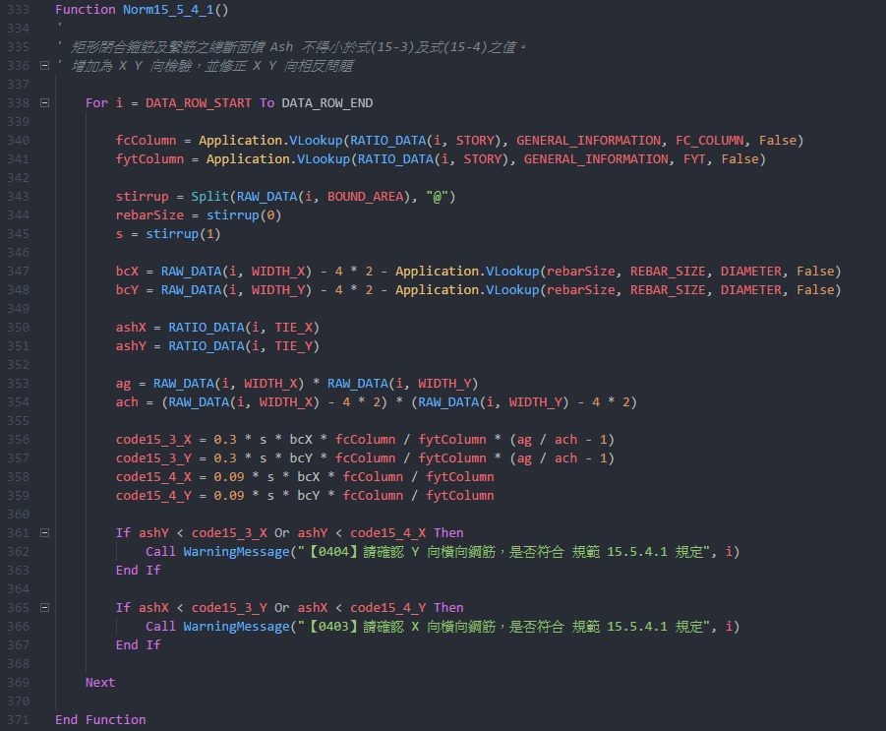

．小於 400 cm 梁不檢討相對鋼筋量

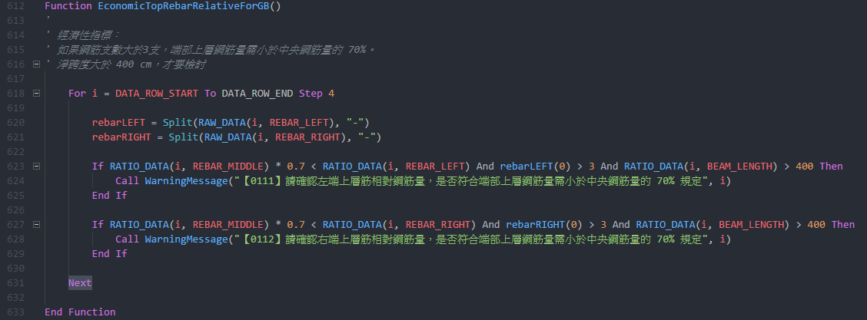

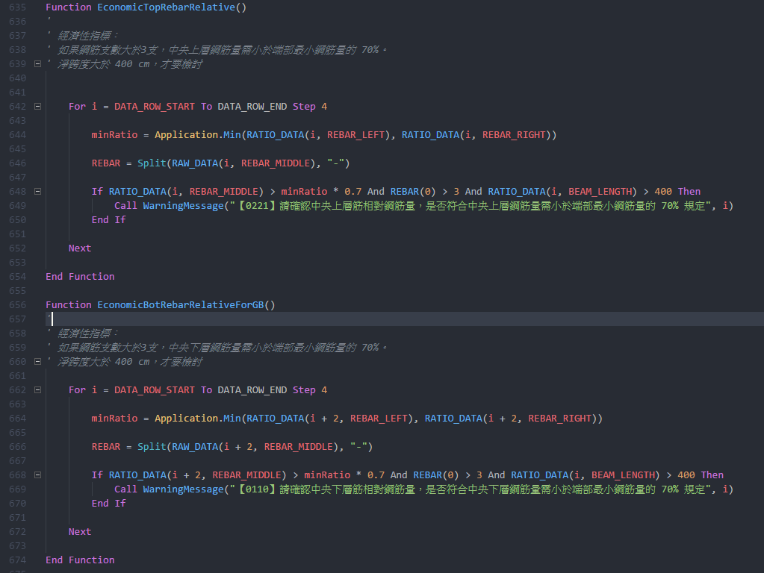

．修正柱上下層減縮限制

